5 Costo Nomina
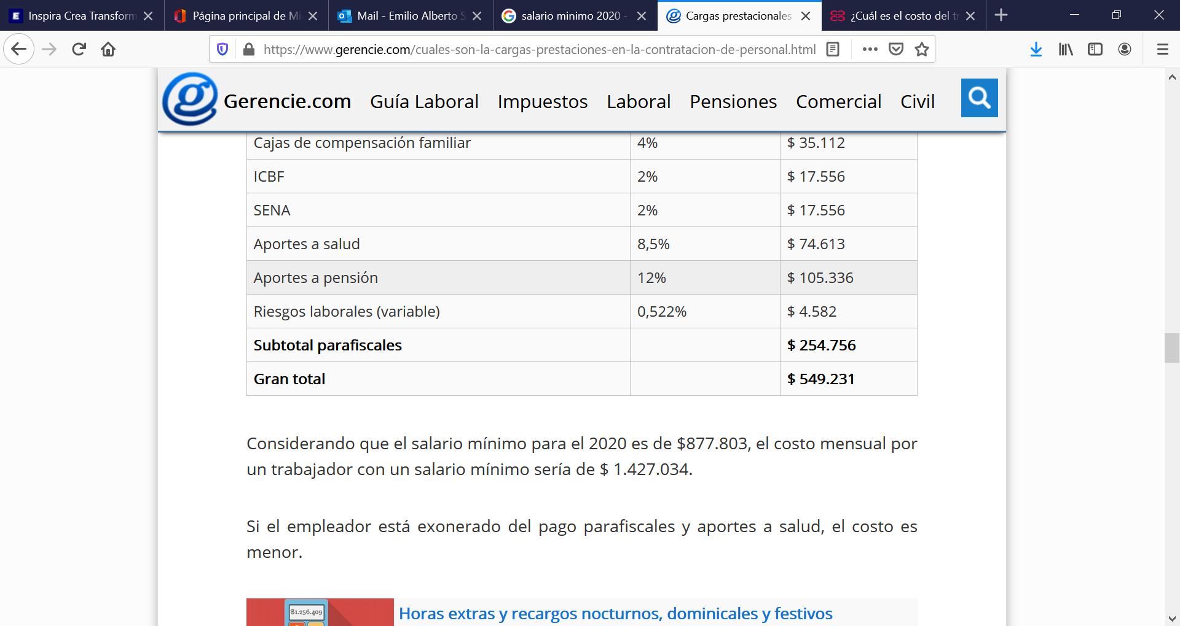
Cuadro de costos de personal
Descripción | Cantidad | Unidad | # Personas | Valor Unitario | Valor Total
SMMLV | AÑO 2020 | 1,569,451 | 1 | $ 6,277,803 | $ 6,277,803
SUBSIDIO TRANSPORTE | AÑO 2020 | 102,854 | 1 | $ 411,416 | $ 411,416
PRESTACIONES SOCIALES | CESANTIAS | 8.33% | 1 | $ 523,150 | $ 523,150
PRESTACIONES SOCIALES | INT/CESANTÍAS | 1.00% | 1 | $ 62,778 | $ 62,778
PRESTACIONES SOCIALES | PRIMA | 8.33% | 1 | $ 522,941 | $ 522,941
PRESTACIONES SOCIALES | VACACIONES | 4.17% | 1 | $ 261,575 | $ 261,575
SEGURIDAD SOCIAL | PENSIÓN | 12.00% | 1 | $ 753,336 | $ 753,336
SEGURIDAD SOCIAL | SALUD | 8.50% | 1 | $ 533,613 | $ 533,613
SEGURIDAD SOCIAL | RIESGOS (*) | 0.52% | 1 | $ 32,519 | $ 32,519
PARAFISCALES | CAJA COMPENSACIÓN | 4.00% | 1 | $ 251,112 | $ 251,112
PARAFISCALES | SENA | 2.00% | 1 | $ 125,556 | $ 125,556
PARAFISCALES | ICBF | 2.00% | 1 | $ 125,556 | $ 125,556
 |  |  |  | TOTAL | $ 9,881,356 | $ 9,881,356

 |  |  |  |  | $ 3,603,553
 |  |  |  |  | 57.40%
GERENTE
Cuadro de costos de personal
Descripción | Cantidad | Unidad | # Personas | Valor Unitario | Valor Total
SMMLV | AÑO 2020 | 2,300,000 | 1 | $ 2,300,000 | $ 2,300,000
SUBSIDIO TRANSPORTE | AÑO 2020 | 102,854 | 1 | $ 102,854 | $ 102,854
PRESTACIONES SOCIALES | CESANTIAS | 8.33% | 1 | $ 191,667 | $ 191,667
PRESTACIONES SOCIALES | INT/CESANTÍAS | 1.00% | 1 | $ 23,000 | $ 23,000
PRESTACIONES SOCIALES | PRIMA | 8.33% | 1 | $ 191,590 | $ 191,590
PRESTACIONES SOCIALES | VACACIONES | 4.17% | 1 | $ 95,833 | $ 95,833
SEGURIDAD SOCIAL | PENSIÓN | 12.00% | 1 | $ 276,000 | $ 276,000
SEGURIDAD SOCIAL | SALUD | 8.50% | 1 | $ 195,500 | $ 195,500
SEGURIDAD SOCIAL | RIESGOS (*) | 0.52% | 1 | $ 11,914 | $ 11,914
PARAFISCALES | CAJA COMPENSACIÓN | 4.00% | 1 | $ 92,000 | $ 92,000
PARAFISCALES | SENA | 2.00% | 1 | $ 46,000 | $ 46,000
PARAFISCALES | ICBF | 2.00% | 1 | $ 46,000 | $ 46,000
 |  |  |  | TOTAL | $ 3,572,358

 |  |  |  |  | $ 1,272,358
 |  |  |  |  | 55.32%

ASEO
Cuadro de costos de personal
Descripción | Cantidad | Unidad | # Personas | Valor Unitario | Valor Total
SMMLV | AÑO 2020 | 877,803 | 1 | $ 877,803 | $ 877,803
SUBSIDIO TRANSPORTE | AÑO 2020 | 102,854 | 1 | $ 102,854 | $ 102,854
PRESTACIONES SOCIALES | CESANTIAS | 8.33% | 1 | $ 73,150 | $ 73,150
PRESTACIONES SOCIALES | INT/CESANTÍAS | 1.00% | 1 | $ 8,778 | $ 8,778
PRESTACIONES SOCIALES | PRIMA | 8.33% | 1 | $ 73,121 | $ 73,121
PRESTACIONES SOCIALES | VACACIONES | 4.17% | 1 | $ 36,575 | $ 36,575
SEGURIDAD SOCIAL | PENSIÓN | 12.00% | 1 | $ 105,336 | $ 105,336
SEGURIDAD SOCIAL | SALUD | 8.50% | 1 | $ 74,613 | $ 74,613
SEGURIDAD SOCIAL | RIESGOS (*) | 0.52% | 1 | $ 4,547 | $ 4,547
PARAFISCALES | CAJA COMPENSACIÓN | 4.00% | 1 | $ 35,112 | $ 35,112
PARAFISCALES | SENA | 2.00% | 1 | $ 17,556 | $ 17,556
PARAFISCALES | ICBF | 2.00% | 1 | $ 17,556 | $ 17,556
 |  |  |  | TOTAL | $ 1,427,002

 |  |  |  |  | $ 549,199
 |  |  |  |  | 62.57%
ENFERMERA
Cuadro de costos de personal
Descripción | Cantidad | Unidad | # Personas | Valor Unitario | Valor Total
SMMLV | AÑO 2020 | 1,800,000 | 1 | $ 1,800,000 | $ 1,800,000
SUBSIDIO TRANSPORTE | AÑO 2020 | 102,854 | 1 | $ 102,854 | $ 102,854
PRESTACIONES SOCIALES | CESANTIAS | 8.33% | 1 | $ 150,000 | $ 150,000
PRESTACIONES SOCIALES | INT/CESANTÍAS | 1.00% | 1 | $ 18,000 | $ 18,000
PRESTACIONES SOCIALES | PRIMA | 8.33% | 1 | $ 149,940 | $ 149,940
PRESTACIONES SOCIALES | VACACIONES | 4.17% | 1 | $ 75,000 | $ 75,000
SEGURIDAD SOCIAL | PENSIÓN | 12.00% | 1 | $ 216,000 | $ 216,000
SEGURIDAD SOCIAL | SALUD | 8.50% | 1 | $ 153,000 | $ 153,000
SEGURIDAD SOCIAL | RIESGOS (*) | 0.52% | 1 | $ 9,324 | $ 9,324
PARAFISCALES | CAJA COMPENSACIÓN | 4.00% | 1 | $ 72,000 | $ 72,000
PARAFISCALES | SENA | 2.00% | 1 | $ 36,000 | $ 36,000
PARAFISCALES | ICBF | 2.00% | 1 | $ 36,000 | $ 36,000
 |  |  |  | TOTAL | $ 2,818,118

 |  |  |  |  | $ 1,018,118
 |  |  |  |  | 56.56%
Todero-Jardinero-Chofer (1)
Cuadro de costos de personal
Descripción | Cantidad | Unidad | # Personas | Valor Unitario | Valor Total
SMMLV | AÑO 2020 | 1,300,000 | 1 | $ 1,300,000 | $ 1,300,000
SUBSIDIO TRANSPORTE | AÑO 2020 | 102,854 | 1 | $ 102,854 | $ 102,854
PRESTACIONES SOCIALES | CESANTIAS | 8.33% | 1 | $ 108,333 | $ 108,333
PRESTACIONES SOCIALES | INT/CESANTÍAS | 1.00% | 1 | $ 13,000 | $ 13,000
PRESTACIONES SOCIALES | PRIMA | 8.33% | 1 | $ 108,290 | $ 108,290
PRESTACIONES SOCIALES | VACACIONES | 4.17% | 1 | $ 54,167 | $ 54,167
SEGURIDAD SOCIAL | PENSIÓN | 12.00% | 1 | $ 156,000 | $ 156,000
SEGURIDAD SOCIAL | SALUD | 8.50% | 1 | $ 110,500 | $ 110,500
SEGURIDAD SOCIAL | RIESGOS (*) | 0.52% | 1 | $ 6,734 | $ 6,734
PARAFISCALES | CAJA COMPENSACIÓN | 4.00% | 1 | $ 52,000 | $ 52,000
PARAFISCALES | SENA | 2.00% | 1 | $ 26,000 | $ 26,000
PARAFISCALES | ICBF | 2.00% | 1 | $ 26,000 | $ 26,000
 |  |  |  | TOTAL | $ 2,063,878

 |  |  |  |  | $ 763,878
 |  |  |  |  | 58.76%

